상품제안서
A5 우드 클립보드(스티커) | 상품코드: S42841

 |  |  |  |  |  |  | 02-713-8555 | www.synergygift.co.kr
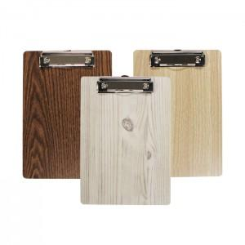

【상세/제작정보】 | 2백개 미만 별도 인쇄비 있습니다. 별도문의 주시기 바랍니다.

【인쇄/포장옵션】 | 스티커 / OPP(비닐)

【공급단가】 | 수량 | 100~ | 200~ | 500~ | 1,000~ | 5,000~
*VAT별도 | 단가 | 1,560원 | 1,550원 | 1,500원 | 1,430원 | 1,370원

【상품 URL】 | https://www.synergygift.co.kr:443/src/goods_detail.php?gdno=42841

